사무실유
견 적 서

 |  |  |  | NO -
시청 경관과 |  | 귀하
 | 전화 :
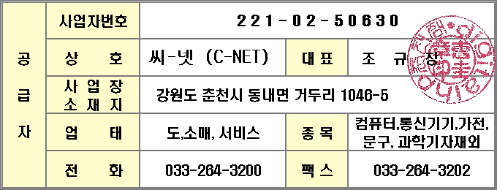
 | 팩스 :
 | 담당 : 최용선

아래와 같이 견적합니다.

견 적 합 계 : | ₩1,632,000
견 적 일 자 : | 2012-04-13
결 재 조 건 :

품 명 | 규 격 | 수 량 | 단 가 | 금 액 | 세 액 | 합 계 액
irc2550 토너 | NPG-35 검정 | 1 | 110,000 | 110,000 | 11,000 | 121,000
 | NPG-35 파랑 | 1 | 200,000 | 200,000 | 20,000 | 220,000
 | NPG-35 빨강 | 1 | 200,000 | 200,000 | 20,000 | 220,000
 | NPG-35 노랑 | 1 | 200,000 | 200,000 | 20,000 | 220,000
 |  |  |  | - | - | -
PS C309A 잉크 | NO 564 검정 | 1 | 23,636 | 23,636 | 2,364 | 26,000
 | NO 564 파랑 | 1 | 20,909 | 20,909 | 2,091 | 23,000
 | NO 564 빨강 | 1 | 20,909 | 20,909 | 2,091 | 23,000
 | NO 564 노랑 | 1 | 20,909 | 20,909 | 2,091 | 23,000
 | NO 564 포토 검정 | 1 | 20,909 | 20,909 | 2,091 | 23,000
 |  |  |  | - | - | -
플로터잉크 | pfi-102 mbk | 2 | 100,000 | 200,000 | 20,000 | 220,000
 | pfi-102 bk | 1 | 100,000 | 100,000 | 10,000 | 110,000
 | pfi-102 cyan | 1 | 100,000 | 100,000 | 10,000 | 110,000
 | pfi-102 magenta | 1 | 100,000 | 100,000 | 10,000 | 110,000
 | pfi-102 yellow | 1 | 100,000 | 100,000 | 10,000 | 110,000
 |  |  |  | - | - | -
용지 | HP Q1404A | 1 | 22,727 | 22,727 | 2,273 | 25,000
 | HP Q1426A | 1 | 43,636 | 43,636 | 4,364 | 48,000
 |  |  |  | - | - | -
 |  |  |  | - | - | -
 |  |  |  | - | - | -
 |  |  |  | - | - | -
 |  |  |  | - | - | -
 |  |  |  | - | - | -
 |  |  |  | - | - | -
 |  |  |  | - | - | -
* 결제계좌 : 신한 719-04-210714 HP춘천점 |  |  | 합 계 | 1,483,636 | 148,364 | 1,632,000
* 견적담당 : 조규장
* REMARK

